Sheet1
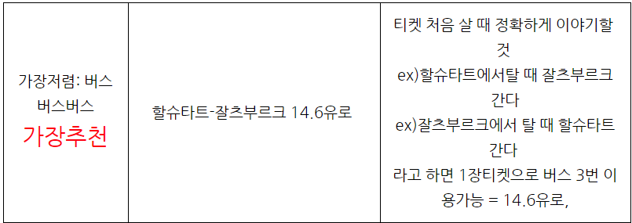
비행기 | 인천-뮌헨 왕복 | 1,500,000
유레일 | 뮌헨-오스트리아 왕복 | 200,000
 |  | 300,000
호텔 |  | 1,000,000
식사 | 하루 3회 *30.0000 | 1,000,000
기타 | 간식, 선물 | 4,000,000

호텔 | 뮌헨-- NH Collection | 600,000 | 3일
 | 오스트리아 | 1,000,000 | 5일
 | 온천 | 400,000 | 2일 | 89
 |  |  |  | 68

